Schedule
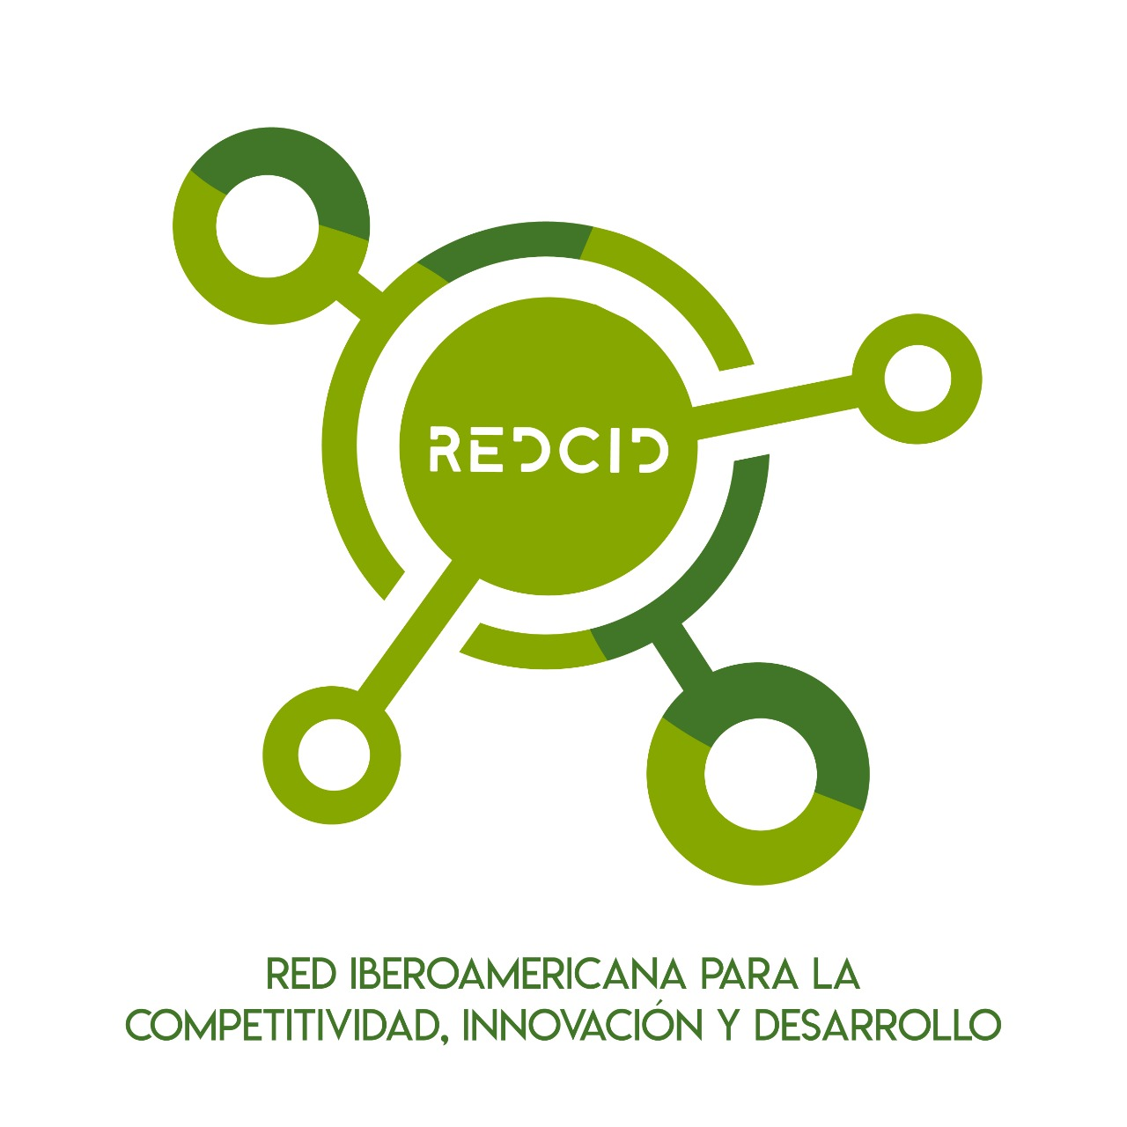
 | 0.04
 | 0.02
 | VIII INTERNATIONAL CONGRESS ON INNOVATION AND SUSTAINABILITY (ICONIS) MAZATLAN, SINALOA, MEXICO 29-31 MAY 2024

Time |  | 29 May 2024 |  |  | 30 May 2024
9:00:00 | 9:30:00 | Welcome words from ICONIS
9:30:00 | 10:30:00 | Keynote Speaker Fabio Blanco |  |  | Keynote Speaker Virginia Lopez
10:30:00 | 11:00:00 | Coffee Break |  |  | Coffee Break
11:00:00 | 12:00:00 | Session 1. ODS 1 | Session 5. Agrostudies | Session 9. Economic Studies 2 | Session 13. Agriculture | Session 17. Education 2 | Session 21. Engineering 2
12:00:00 | 13:00:00 | Session 2. Education 1 | Session 6. Bibliometrics 1 | Session 10. Engineering 1 | Session 14. Finance | Session 18. Bibliometrics 2 | Session 22. ODS 4
13:00:00 | 15:00:00 | Lunch Break |  |  | Lunch Break
15:00:00 | 16:00:00 | Keynote Speaker Oscar Castillo |  |  | Keynote Speaker Rui Machalele
16:00:00 | 16:30:00 | Coffee Break |  |  | Coffee Break
16:30:00 | 17:30:00 | Session 3. Economic Studies 1 | Session 7. Competitiveness 1 | Session 11. MCDM and Fuzzy Logic 2 | Session 15. MCDM and Fuzzy Logic 3 | Session 19. Competitiveness 2 | Session 23. Tourism
17:30:00 | 18:30:00 | Session 4. MCDM and Fuzzy Logic 1 | Session 8. Digital Challenges | Session 12. ODS 2 | Session 16. ODS 3 | Session 20. Economic Studies 3 | Session 24. Bibliometrics 3
18:30:00 | 19:30:00 | Cultural Event (UAdeO Mazatlan)

Time |  | 31 May 2024
9:30:00 | 10:30:00 | Keynote Speaker Oscar Lozano Carrillo
10:30:00 | 11:00:00 | Coffee Break
11:00:00 | 12:00:00 | Session 25. Engineering 3 | Session 29. Competitiveness 3 | Session 32. Business Studies 2
12:00:00 | 13:00:00 | Session 26. ODS 5 | Session 30. Business Studies 1 | Session 33. ODS 7
13:00:00 | 15:00:00 | Lunch Break
15:00:00 | 16:15:00 | Session 27. Economic Studies 4 | Session 31. ODS 6 | Session 28. MCDM and Fuzzy Logic 4
16:15:00 | 16:30:00 | Best paper awards and Clossing words

 |  |  | Link
 |  |  | https://us02web.zoom.us/my/ernestoleon |  | Breakout Room 1
 |  |  |  |  | Breakout Room 2

